Portada Boletin semanal
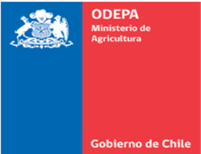

 | Boletín semanal de precios de la Asociación Gremial de Ferias Ganaderas

2020

Boletín semanal de precios de la Asociación Gremial de Ferias Ganaderas

Semana del 1 al 7 de julio del 2020

Víctor González Paredes

Publicación de la Oficina de Estudios y Políticas Agrarias (Odepa)
del Ministerio de Agricultura, Gobierno de Chile
www.odepa.gob.cl

Directora y Representante Legal
María Emilia Undurraga Marimón

Tabla de contenidos

 | Cuadro | Descripción | Página
 | 1 | Precio promedio de ganado vivo por kilo de los 5 primeros precios según feria ganadera | 3
 | 2 | Precio promedio de ganado vivo por kilo según feria ganadera | 4
 | 3 | Número de cabezas de ganado vivo por kilo transado según feria ganadera | 5

Se puede reproducir total o parcialmente citando la fuente

Teatinos 40, piso 8. Santiago, Chile
Teléfono :(56- 2) 3973000
www.odepa.gob.cl

